Datos personales
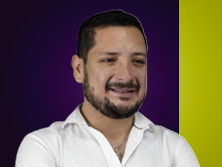

Nombres: | Diego Fernando
Apellidos: | Matovelle Vera
Facebook: | https://www.facebook.com/dmatovelle
Twitter: | @DiegoMatovelle
Descripción:

